Накладная-№3
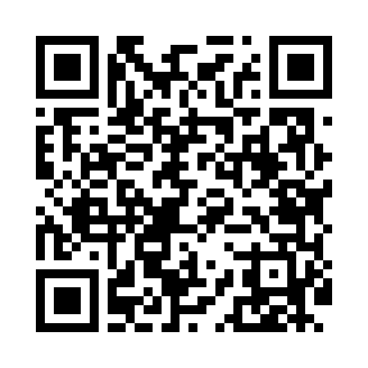
Номер товарно-транспортной накладной: |  |  | Торговый представитель: Kamol aka
Поставщик: Toshkent falcon fly 2 |  |  | Телефон торгового представителя: +998979626299
Дата отгрузки: 16.10.2025 |  |  | Контрагент: Dona zakass
Дата консигнации: |  |  | Адрес:
Доставщик: |  |  | Телефон:
Телефон доставщика:
Время заказа: 16.10.2025 16:14:29
№ | Штрих-код | Название товаров (работ,услуг) | Количество | Количество в кейсе | Цена | Сумма
 |  |  | 27 |  |  | 153.4
1 | 9603251009238 | Металлическая лопатка для пиццы из нержавеюще й стали 12 66cm XP-92-3 | 7 | 7 шт. | 14.20 | 99.40
2 | 6900007212151 | Металлическая сетка для пиццы BBE7212-15 1538 CM/140g DB-5-239 | 20 | 20 шт. | 2.70 | 54
Итого: 153.4$|->UZS: 1,917,500.00

